FORMULARIO (correa)
SOLICITUD DE COTIZACION POR COMPRA AGIL

Nombre de la cotización: |  | Cambio de grifería limpieza y mantenimiento estanques de WC. E8798/2026

PRESUPUESTO DISPONIBLE |  |  | 350,000

Fecha de cierre: | 2026-08-19 |  |  | Hora: | 17:00:00

Dirección de entrega: |  |  | Croacia N° 970, Punta Arenas.
Enviar Factura al correo electrónico: |  |  | dipresrecepcion@custodium.com
Plazo de entrega: | 4 |  | días hábiles (Plazo de ejecución o entrega una vez aceptada la Orden de Compra)

La Unidad Regional SUBDERE de Magallanes requiere la contratación del servicio de mantenimiento preventivo, cambio de Griferias y limpieza estanques WC. El servicio deberá considerar todas las actividades e insumos necesarios para asegurar su correcto funcionamiento. El equipo deberá quedar en óptimas condiciones.
Cantidad | Descripción de la cotización (Requerimiento Técnico) |  |  |  |  |  | Observación
1 | Cambio de grifería limpieza y mantenimiento estanques de WC. |  |  |  |  |  | 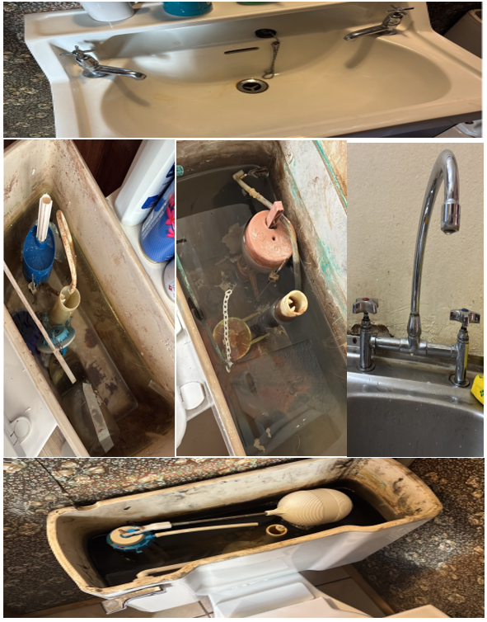
NOTA: El proveedor debe revisar detalladamente los Términos Técnicos de Referencia adjuntos a este formulario, para revisar cada accion necesaria a realizar.
Visita Obligatoria: Lunes 17 de agosto del 2026 entre las 10:00 y 12:00.
DATOS DEL COMPRADOR
Nombre: |  |  | Telefono Fijo: |  |  | Email del Contacto: | Adquisiciones@subdere.gov.cl
DATOS DEL PROVEEDOR (PARA PAGO)
Nombre:
RUT:
Banco:
Tipo cuenta:
N de Cuenta
Correo Electrónico:

